Laboratorio
Introducción

En este laboratorio practicarás lo que has aprendido hasta ahora sobre Excel.

Parte 1: Iniciar Excel e ingresar datos en una hoja de cálculo

Paso 1: Inicie Excel e inicie la hoja de cálculo.

a. Inicie Excel y abra una hoja de cálculo en blanco.

b. Cambie el nombre de la hoja de trabajo a “ Datos de ventas ”.

Paso 2: Agregar encabezados de columnas.

a. Introduzca los siguientes encabezados de columna en la fila 1 de la hoja de cálculo en orden de A1 a J1:
Fecha, País, Estado, Producto, Cantidad_de_pedido, Costo_unitario, Precio_unitario, Costo_total, Ingresos, Ganancia.

b. Complete los datos de las primeras siete columnas como se muestra a continuación. Amplíe el ancho de las columnas según sea necesario para que todo el texto de cada celda sea visible.

c. Realice las siguientes operaciones de formato en las celdas de la hoja de cálculo.
1) Ponga en negrita los encabezados de columna en la Fila 1. 2
) Centre los encabezados de columna horizontalmente en las celdas de la Fila 1.
3) Cambie el formato de número de las columnas Unit_Cost , Unit_Price , Total_Cost , Revenue y Profit a Currency .

Parte 2: Agregar fórmulas y funciones

Paso 1: Uso de fórmulas

a. En la celda H2, bajo Costo_Total , escriba una fórmula que calcule el costo total de los productos vendidos.

1) La fórmula debe multiplicar la Cantidad_de_pedido por el Costo_Unitario .

Esto calculará el costo total de las unidades vendidas.

2) Copie y pegue la fórmula de la celda H2 en las celdas H3 a H6 .

b. En la celda I2 , bajo Ingresos , escriba una fórmula que calcule los ingresos totales de los productos vendidos.

1) La fórmula debe multiplicar la Cantidad_de_pedido por el Precio_Unitario .

Esto calculará los ingresos recibidos por las ventas.

2) Copie y pegue la fórmula de la celda I2 en las celdas I3 a I6 .

c. En la celda J2, bajo Ganancia , escriba una fórmula que calcule las ganancias obtenidas por la venta de cada artículo.

1) La fórmula debe restar el Costo Total de los Ingresos .

Esto calculará el beneficio obtenido de las ventas.

2) Copie y pegue la fórmula de la celda J2 a las celdas J3 a J6 .

La hoja de trabajo ahora debería aparecer como se muestra a continuación:

Paso 2: Uso de funciones

a. Subraya los datos en las celdas I6 y J6 .

b. En la celda H7 , ingrese “ Total = ”.

c. En la celda I7 , utilice la función Suma para calcular los ingresos totales de todas las ventas.

d. En la celda J7 , utilice la función Suma para calcular las ganancias totales de todas las ventas.

e. Celdas en negrita H7 , I7 y J7 .

Las columnas H, I y J ahora deberían aparecer de la siguiente manera:

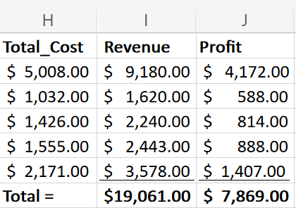

Parte 3: Guardar el libro de trabajo y cerrar Excel

Paso 1: Guarde el libro de trabajo como Bike_Sales_Data y luego cierre Excel.

